Sheet1
 |  |  |  |  |  |  |  | PERATURAN JAKSA AGUNG RI
 |  |  |  |  |  |  |  | NOMOR :
 |  |  |  |  |  |  |  | TANGGAL :
 |  |  |  |  |  |  |  | TENTANG :
STRUKTUR ORGANISASI
KEJAKSAAN NEGERI LANDAK

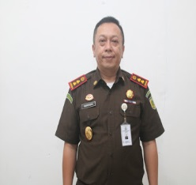
 |  |  |  | KEPALA
 |  |  |  | KEJAKSAAN NEGERI LANDAK

 |  |  |  | BARINGIN, S.H, M.H
 |  |  |  | JAKSA MADYA NIP. 19760913 200112 1 002

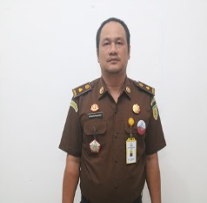
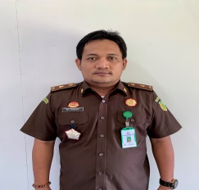
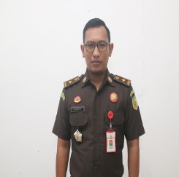
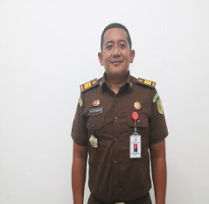
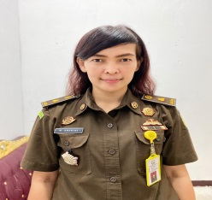
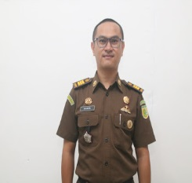
 | KEPALA | KEPALA SEKSI | KEPALA SEKSI |  | KEPALA SEKSI | KEPALA SEKSI | KEPALA SEKSI
 | SUB BAGIAN PEMBINAAN | INTELIJEN | TINDAK PIDANA UMUM |  | TINDAK PIDANA KHUSUS | PERDATA DAN TATA USAHA NEGARA | PENGOLAHAN BARANG BUKTI
 |  |  |  |  |  |  | DAN BARANG RAMPASAN
 | HOTMAN PANJAITAN, S.H | ADI PRAMONO, S.H | ROH WIHARJO,S.H,M.H |  | MUHAMAD LUTFI ANDRIAN,S.H | WARA ENDRINI,S.T,S.H,M.H | SAMBA SADIKIN, S.H
 | JAKSA MUDA NIP. 19760824 199803 1 002 | JAKSA MUDA NIP. 19810713 200603 1 001 | JAKSA MUDA NIP. 19850517 200912 1 003 |  | JAKSA PRATAMA NIP. 19800526 200604 1 005 | JAKSA MUDA NIP. 19760319 200212 2 002 | JAKSA PRATAMA NIP. 19840331 200812 1 001

 | KEPALA URUSAN | KEPALA SUB SEKSI | KEPALA SUB SEKSI |  | KEPALA SUB SEKSI | KEPALA SUB SEKSI | KEPALA SUB SEKSI
 | TATA USAHA DAN | IDEOLOGI, POLTIK, PERTAHANAN | PRA PENUNTUTAN |  | PENYIDIKAN | PERDATA | BARANG BUKTI
 | KEPEGAWAIAN | KEAMANAN, SOSIAL, BUDAYA, DAN KEMASYARAKATAN

 | KEPALA URUSAN | KEPALA SUB SEKSI | KEPALA SUB SEKSI |  | KEPALA SUB SEKSI | KEPALA SUB SEKSI | KEPALA SUB SEKSI
 | KEUANGAN DAN PNBP | EKONOMI, KEUANGAN, DAN PENGAMANAN | PENUNTUTAN |  | PENUNTUTAN | TATA USAHA MEGARA | BARANG RAMPASAN
 |  | PEMBANGUNAN STRATEGIS

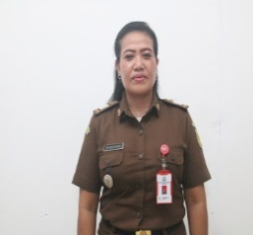
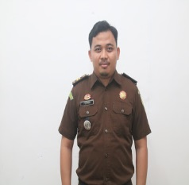
 | KEPALA URUSAN | KEPALA SUB SEKSI | KEPALA SUB SEKSI |  | KEPALA SUB SEKSI | KEPALA SUB SEKSI
 | PERLENGKAPAN | TEKNOLOGI, INFORMASI, PRODUKSI | EKSEKUSI DAN EKSAMINASI |  | UPAYA HUKUM LUAR BIASA | PERTIMBANGAN HUKUM
 |  | INTELIJEN, PENERANGAN HUKUM |  |  | DAN EKSEKUSI
 | SRI KURNIAWATI |  | PERWIRA SAPUTRA, S.H
 | SENA DARMA TU NIP. 19760121 200501 2 005 |  | AJUN JAKSA NIP. 1990704 201502 1 001

 | KEPALA URUSAN
 | DATA STATISTIK KRIMINAL DAN
 | TEKNOLOGI INFORMASI DAN PERPUSTAKAAN

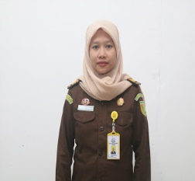
 | JAKSA FUNGSIONAL | JAKSA FUNGSIONAL | JAKSA FUNGSIONAL |  | JAKSA FUNGSIONAL | JAKSA FUNGSIONAL | JAKSA FUNGSIONAL

 |  |  |  |  | DESI SEPTINAWATI, S.H
 |  |  |  |  | JAKSA PRATAMA NIP. 19820914 200812 2 001

